Hoja1
 |  | RECIBO
 |  |  |  |  |  |  |  |  | N°:268

 |  |  |  |  |  | Mendoza | , | 11 de septiembre de 2023
LIQUIDACIÓN DE PAGO |  | Percibido por los conceptos indicados al margen.
Concepto | Importe |  | Recibí(mos) de |  | Sr. | Bacirca Jesus , DNI 0
Cuota2 | 6,000.00
 |  |  | Con domicilio en |  |  | D10

 |  |  | La cantidad de | SEIS MIL PESOS

 |  |  | En concepto de pago en efectivo por Cuota2

 |  |  | Según el siguiente detalle: |  |  |  |  | Efectivo por: | $ 6,000.00

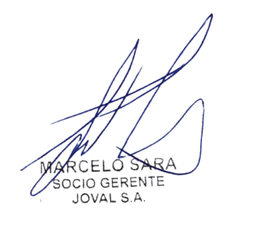
Sub-total |  |  | Observaciones:

TOTAL
 |  |  |  |  |  |  |  |  | TOTAL
 |  |  | Firma y aclaración

